コース図
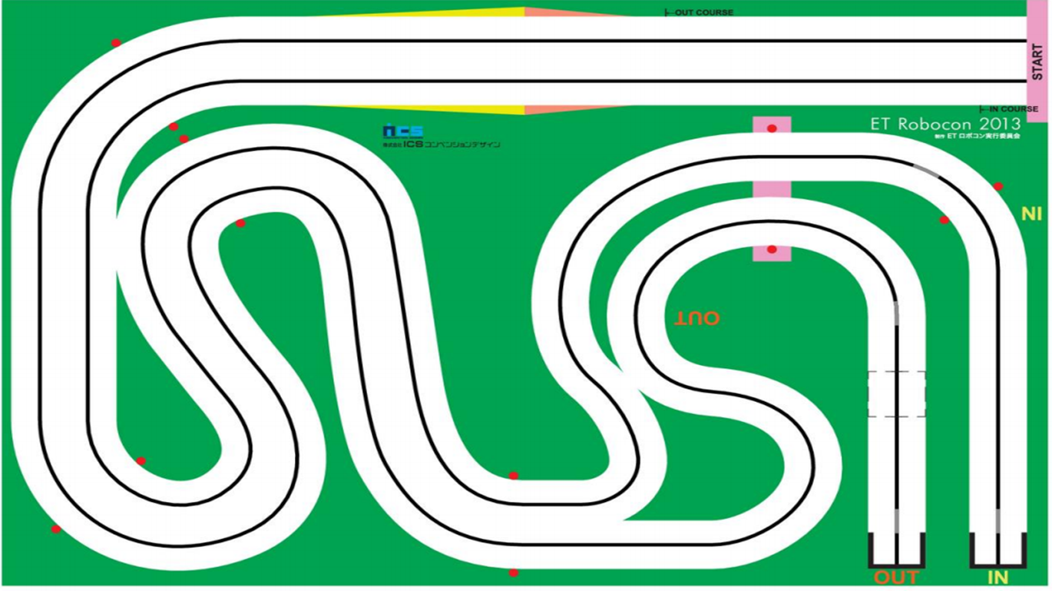

After Slope
Straight
FirstStraight
After Slope
Straight
Slope

FirstCurve

_3
_4

_2
Thurd Curve
_5
Second
Straight
_2
_1
OutSixth Curve

Fourth
Straight
Thurd
Straight
_1
AfterOutFiftCurveStraight

_1
Second Curve
_3
OutFifth Curve

_2
Forth Curve
_1
_2
OutFifth Straight

